graph
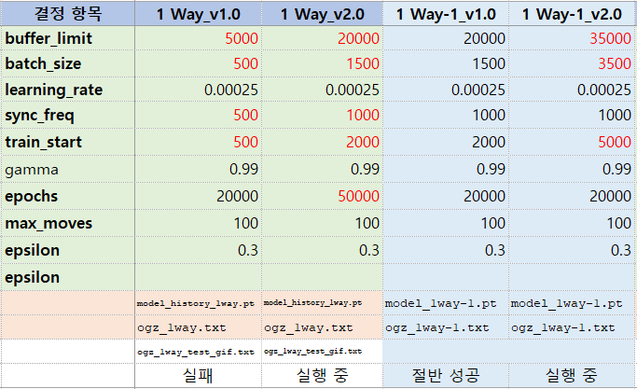
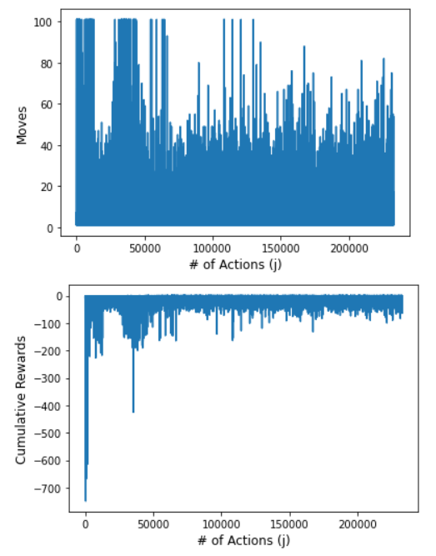
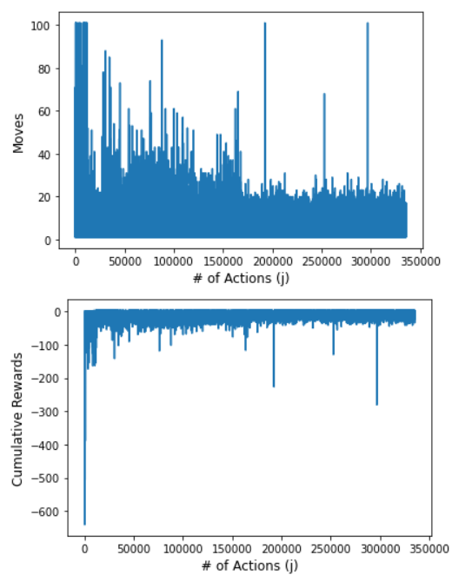
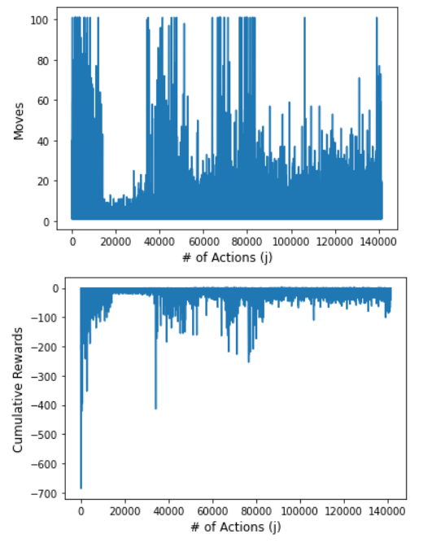
1 Way-1_v1.0 | 1 Way_v2.0 | 1 Way-1_v2.0
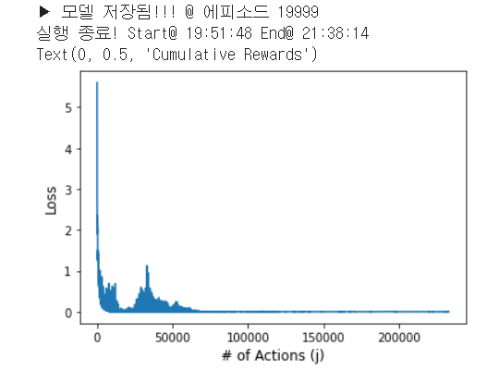
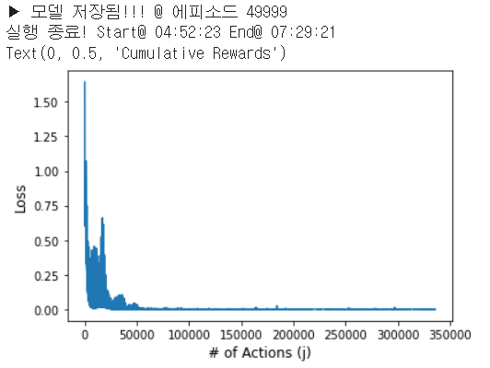
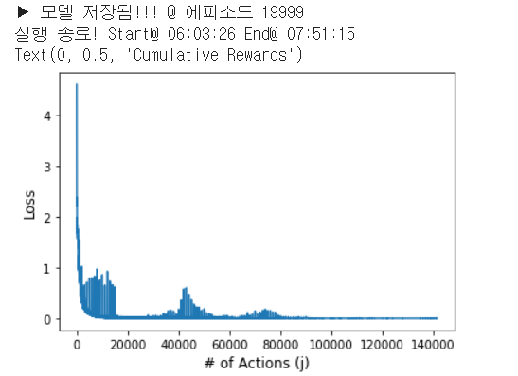

epochs = 2만
epochs = 5만
epochs = 2만

DQN분석_종합
3 | 3 | 67 | 82 | 93 | 114
67
82
93
114 | 117 | 118 | 171 | 182 | 206
117
118
171
182 | 207 | 221 | 259 | 298 | 305
206
207
221
259 | 319 | 351 | 356 | 377 | 382
298
305
319
351 | 455 | 456 | 472 | 507 | 579
356
377
382
455 | 602 | 621 | 645 | 704 | 711
456
472
507
579 | 741 | 783 | 784 | 787 | 803
602
621
645
704 | 812 | 821 | 849 | 855 | 875
711
741
783
784 | 909 | 998 | 1,111 | 953 | 1,021
787
803
812
821 | 226 | 270 | 595 | 965 | 968
849
855
875
909 | 1,001 | 1,004 | 1,049 | 1,084 | 1,104
998
1111
맨 윗 줄에서 내려올 때
맨 윗 줄에서 오른쪽으로 이동할 때
226
270 | 1,196
595
965
968
1,001
1,004
1,049
1,084
1,104
1,196
953
1,021

